Graphique 3.8
Seuils d’exonération applicables aux bénéficiaires en fonction de leur lien avec le donateur, du traitement le plus favorable au traitement le moins favorable

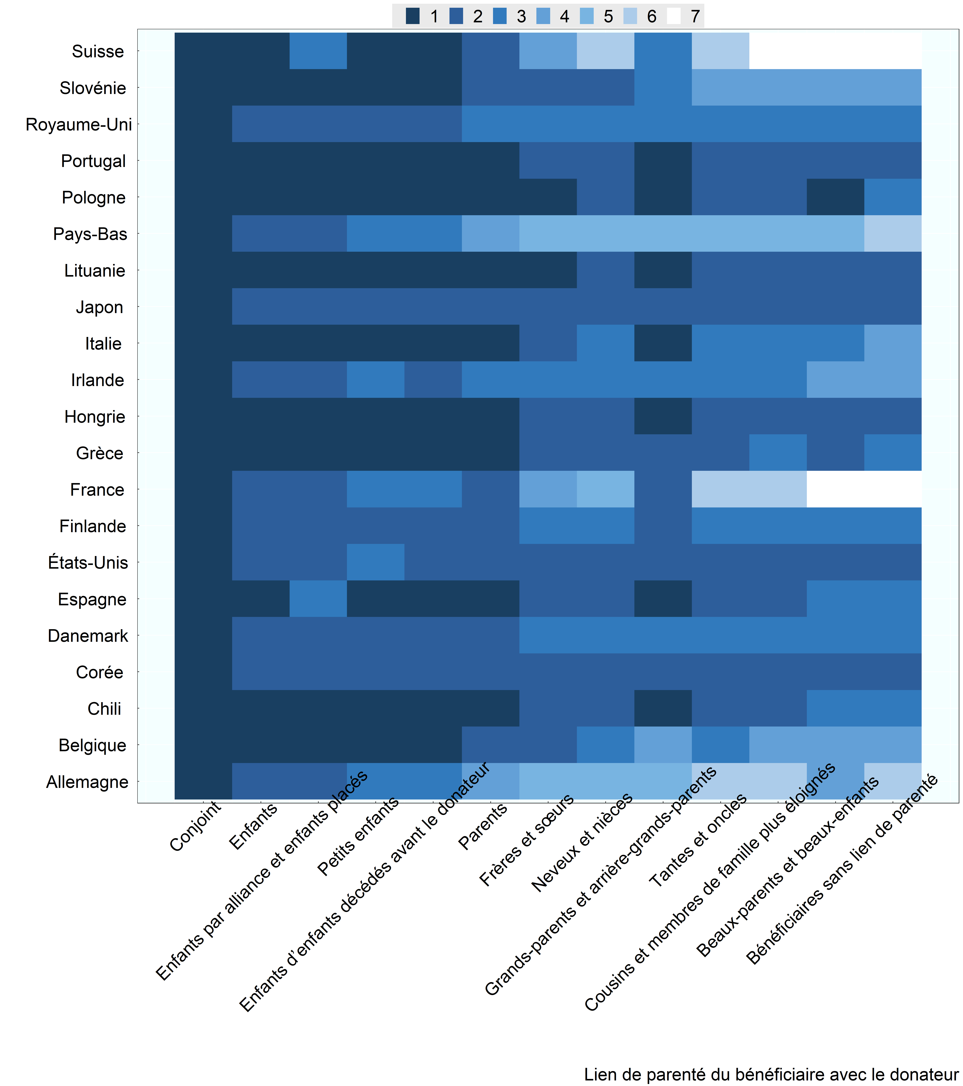

Note: La catégorie « frères et sœurs » englobe également les quasi frères et sœurs. Les bénéficiaires sont d'abord classés d'après le barème des taux d'imposition applicable, puis d'après le seuil d’exonération. On suppose que les bénéficiaires sont des adultes et ne présentent pas de handicap. Les données relatives à la Belgique se rapportent à la région de Bruxelles-Capitale. Corée : on suppose que l'abattement forfaitaire s'applique. Lituanie : les quasi frères et sœurs ne bénéficient pas de l’exonération. Pays-Bas : les enfants placés sont traités comme les enfants s’ils ont été élevés par le défunt pendant au moins 5 ans avant leur 21e anniversaire et comme les autres membres de la famille dans les autres cas. Pologne : les frères et sœurs bénéficient du traitement le plus favorable tandis que les quasi frères et sœurs se classent en 4e position. Espagne : les enfants et petits-enfants de moins de 21 ans bénéficient du traitement fiscal le plus favorable. Suisse : les données se rapportent au canton de Zurich - les enfants placés se classent en 6e position sur le plan du seuil d’exonération. États-Unis : Le Generation Skipping Tax (GST) s'applique aux transmissions d'actifs en faveur des bénéficiaires qu’une ou deux générations séparent du donateur, en général les petits-enfants. Comme le GST s'applique au même taux et à partir du même seuil que l'impôt sur l'actif successoral du donateur, l'imposition effective des transmissions de patrimoine est la même qu’elle se fasse directement du donateur aux petits-enfants ou du donateur à ses enfants, qui transmettent ensuite le patrimoine à leurs propres enfants (petits-enfants du premier donateur).
Source: Questionnaire de l’OCDE sur les impôts sur les successions et les donations (2020).

Row Number | Pays | Lien | Rang | Nrow
1 | Belgique | Conjoint | 1 | 1
2 | Belgique | Enfants | 1 | 2
3 | Belgique | Enfants par alliance et enfants placés | 1 | 3
4 | Belgique | Petits enfants | 1 | 4
5 | Belgique | Enfants d’enfants décédés avant le donateur | 1 | 5
6 | Belgique | Parents | 2 | 6
7 | Belgique | Frères et sœurs | 2 | 7
8 | Belgique | Neveux et nièces | 3 | 8
9 | Belgique | Grands-parents et arrière-grands-parents | 4 | 9
10 | Belgique | Tantes et oncles | 3 | 10
11 | Belgique | Cousins et membres de famille plus éloignés | 4 | 11
12 | Belgique | Beaux-parents et beaux-enfants | 4 | 12
13 | Belgique | Bénéficiaires sans lien de parenté | 4 | 13
14 | Chili | Conjoint | 1 | 1
15 | Chili | Enfants | 1 | 2
16 | Chili | Enfants par alliance et enfants placés | 1 | 3
17 | Chili | Petits enfants | 1 | 4
18 | Chili | Enfants d’enfants décédés avant le donateur | 1 | 5
19 | Chili | Parents | 1 | 6
20 | Chili | Frères et sœurs | 2 | 7
21 | Chili | Neveux et nièces | 2 | 8
22 | Chili | Grands-parents et arrière-grands-parents | 1 | 9
23 | Chili | Beaux-parents et beaux-enfants | 3 | 12
24 | Chili | Bénéficiaires sans lien de parenté | 3 | 13
25 | Chili | Tantes et oncles | 2 | 10
26 | Chili | Cousins et membres de famille plus éloignés | 2 | 11
27 | Danemark | Conjoint | 1 | 1
28 | Danemark | Enfants | 2 | 2
29 | Danemark | Enfants par alliance et enfants placés | 2 | 3
30 | Danemark | Petits enfants | 2 | 4
31 | Danemark | Enfants d’enfants décédés avant le donateur | 2 | 5
32 | Danemark | Parents | 2 | 6
33 | Danemark | Frères et sœurs | 3 | 7
34 | Danemark | Neveux et nièces | 3 | 8
35 | Danemark | Grands-parents et arrière-grands-parents | 3 | 9
36 | Danemark | Beaux-parents et beaux-enfants | 3 | 12
37 | Danemark | Bénéficiaires sans lien de parenté | 3 | 13
38 | Danemark | Tantes et oncles | 3 | 10
39 | Danemark | Cousins et membres de famille plus éloignés | 3 | 11
40 | Finlande | Conjoint | 1 | 1
41 | Finlande | Enfants | 2 | 2
42 | Finlande | Enfants par alliance et enfants placés | 2 | 3
43 | Finlande | Petits enfants | 2 | 4
44 | Finlande | Enfants d’enfants décédés avant le donateur | 2 | 5
45 | Finlande | Parents | 2 | 6
46 | Finlande | Frères et sœurs | 3 | 7
47 | Finlande | Neveux et nièces | 3 | 8
48 | Finlande | Grands-parents et arrière-grands-parents | 2 | 9
49 | Finlande | Beaux-parents et beaux-enfants | 3 | 12
50 | Finlande | Bénéficiaires sans lien de parenté | 3 | 13
51 | Finlande | Tantes et oncles | 3 | 10
52 | Finlande | Cousins et membres de famille plus éloignés | 3 | 11
53 | France | Conjoint | 1 | 1
54 | France | Enfants | 2 | 2
55 | France | Enfants par alliance et enfants placés | 2 | 3
56 | France | Petits enfants | 3 | 4
57 | France | Enfants d’enfants décédés avant le donateur | 3 | 5
58 | France | Parents | 2 | 6
59 | France | Frères et sœurs | 4 | 7
60 | France | Neveux et nièces | 5 | 8
61 | France | Grands-parents et arrière-grands-parents | 2 | 9
62 | France | Beaux-parents et beaux-enfants | 7 | 12
63 | France | Bénéficiaires sans lien de parenté | 7 | 13
64 | France | Tantes et oncles | 6 | 10
65 | France | Cousins et membres de famille plus éloignés | 6 | 11
66 | Allemagne | Conjoint | 1 | 1
67 | Allemagne | Enfants | 2 | 2
68 | Allemagne | Enfants par alliance et enfants placés | 2 | 3
69 | Allemagne | Petits enfants | 3 | 4
70 | Allemagne | Enfants d’enfants décédés avant le donateur | 3 | 5
71 | Allemagne | Parents | 4 | 6
72 | Allemagne | Frères et sœurs | 5 | 7
73 | Allemagne | Neveux et nièces | 5 | 8
74 | Allemagne | Grands-parents et arrière-grands-parents | 5 | 9
75 | Allemagne | Beaux-parents et beaux-enfants | 4 | 12
76 | Allemagne | Bénéficiaires sans lien de parenté | 6 | 13
77 | Allemagne | Tantes et oncles | 6 | 10
78 | Allemagne | Cousins et membres de famille plus éloignés | 6 | 11
79 | Grèce | Conjoint | 1 | 1
80 | Grèce | Enfants | 1 | 2
81 | Grèce | Enfants par alliance et enfants placés | 1 | 3
82 | Grèce | Petits enfants | 1 | 4
83 | Grèce | Enfants d’enfants décédés avant le donateur | 1 | 5
84 | Grèce | Parents | 1 | 6
85 | Grèce | Frères et sœurs | 2 | 7
86 | Grèce | Neveux et nièces | 2 | 8
87 | Grèce | Grands-parents et arrière-grands-parents | 2 | 9
88 | Grèce | Tantes et oncles | 2 | 10
89 | Grèce | Cousins et membres de famille plus éloignés | 3 | 11
90 | Grèce | Beaux-parents et beaux-enfants | 2 | 12
91 | Grèce | Bénéficiaires sans lien de parenté | 3 | 13
92 | Hongrie | Conjoint | 1 | 1
93 | Hongrie | Enfants | 1 | 2
94 | Hongrie | Enfants par alliance et enfants placés | 1 | 3
95 | Hongrie | Petits enfants | 1 | 4
96 | Hongrie | Enfants d’enfants décédés avant le donateur | 1 | 5
97 | Hongrie | Parents | 1 | 6
98 | Hongrie | Frères et sœurs | 2 | 7
99 | Hongrie | Neveux et nièces | 2 | 8
100 | Hongrie | Grands-parents et arrière-grands-parents | 1 | 9
101 | Hongrie | Beaux-parents et beaux-enfants | 2 | 12
102 | Hongrie | Bénéficiaires sans lien de parenté | 2 | 13
103 | Hongrie | Tantes et oncles | 2 | 10
104 | Hongrie | Cousins et membres de famille plus éloignés | 2 | 11
105 | Irlande | Conjoint | 1 | 1
106 | Irlande | Enfants | 2 | 2
107 | Irlande | Enfants par alliance et enfants placés | 2 | 3
108 | Irlande | Petits enfants | 3 | 4
109 | Irlande | Enfants d’enfants décédés avant le donateur | 2 | 5
110 | Irlande | Parents | 3 | 6
111 | Irlande | Frères et sœurs | 3 | 7
112 | Irlande | Neveux et nièces | 3 | 8
113 | Irlande | Grands-parents et arrière-grands-parents | 3 | 9
114 | Irlande | Beaux-parents et beaux-enfants | 4 | 12
115 | Irlande | Bénéficiaires sans lien de parenté | 4 | 13
116 | Irlande | Tantes et oncles | 3 | 10
117 | Irlande | Cousins et membres de famille plus éloignés | 3 | 11
118 | Italie | Conjoint | 1 | 1
119 | Italie | Enfants | 1 | 2
120 | Italie | Enfants par alliance et enfants placés | 1 | 3
121 | Italie | Petits enfants | 1 | 4
122 | Italie | Enfants d’enfants décédés avant le donateur | 1 | 5
123 | Italie | Parents | 1 | 6
124 | Italie | Frères et sœurs | 2 | 7
125 | Italie | Neveux et nièces | 3 | 8
126 | Italie | Grands-parents et arrière-grands-parents | 1 | 9
127 | Italie | Beaux-parents et beaux-enfants | 3 | 12
128 | Italie | Bénéficiaires sans lien de parenté | 4 | 13
129 | Italie | Tantes et oncles | 3 | 10
130 | Italie | Cousins et membres de famille plus éloignés | 3 | 11
131 | Japon | Conjoint | 1 | 1
132 | Japon | Enfants | 2 | 2
133 | Japon | Enfants par alliance et enfants placés | 2 | 3
134 | Japon | Petits enfants | 2 | 4
135 | Japon | Enfants d’enfants décédés avant le donateur | 2 | 5
136 | Japon | Parents | 2 | 6
137 | Japon | Frères et sœurs | 2 | 7
138 | Japon | Neveux et nièces | 2 | 8
139 | Japon | Grands-parents et arrière-grands-parents | 2 | 9
140 | Japon | Beaux-parents et beaux-enfants | 2 | 12
141 | Japon | Bénéficiaires sans lien de parenté | 2 | 13
142 | Japon | Tantes et oncles | 2 | 10
143 | Japon | Cousins et membres de famille plus éloignés | 2 | 11
144 | Corée | Conjoint | 1 | 1
145 | Corée | Enfants | 2 | 2
146 | Corée | Enfants par alliance et enfants placés | 2 | 3
147 | Corée | Petits enfants | 2 | 4
148 | Corée | Enfants d’enfants décédés avant le donateur | 2 | 5
149 | Corée | Parents | 2 | 6
150 | Corée | Frères et sœurs | 2 | 7
151 | Corée | Neveux et nièces | 2 | 8
152 | Corée | Grands-parents et arrière-grands-parents | 2 | 9
153 | Corée | Beaux-parents et beaux-enfants | 2 | 12
154 | Corée | Bénéficiaires sans lien de parenté | 2 | 13
155 | Corée | Tantes et oncles | 2 | 10
156 | Corée | Cousins et membres de famille plus éloignés | 2 | 11
157 | Lituanie | Conjoint | 1 | 1
158 | Lituanie | Enfants | 1 | 2
159 | Lituanie | Enfants par alliance et enfants placés | 1 | 3
160 | Lituanie | Petits enfants | 1 | 4
161 | Lituanie | Enfants d’enfants décédés avant le donateur | 1 | 5
162 | Lituanie | Parents | 1 | 6
163 | Lituanie | Frères et sœurs | 1 | 7
164 | Lituanie | Neveux et nièces | 2 | 8
165 | Lituanie | Grands-parents et arrière-grands-parents | 1 | 9
166 | Lituanie | Beaux-parents et beaux-enfants | 2 | 12
167 | Lituanie | Bénéficiaires sans lien de parenté | 2 | 13
168 | Lituanie | Tantes et oncles | 2 | 10
169 | Lituanie | Cousins et membres de famille plus éloignés | 2 | 11
170 | Pays-Bas | Conjoint | 1 | 1
171 | Pays-Bas | Enfants | 2 | 2
172 | Pays-Bas | Enfants par alliance et enfants placés | 2 | 3
173 | Pays-Bas | Petits enfants | 3 | 4
174 | Pays-Bas | Enfants d’enfants décédés avant le donateur | 3 | 5
175 | Pays-Bas | Parents | 4 | 6
176 | Pays-Bas | Frères et sœurs | 5 | 7
177 | Pays-Bas | Neveux et nièces | 5 | 8
178 | Pays-Bas | Grands-parents et arrière-grands-parents | 5 | 9
179 | Pays-Bas | Beaux-parents et beaux-enfants | 5 | 12
180 | Pays-Bas | Bénéficiaires sans lien de parenté | 6 | 13
181 | Pays-Bas | Tantes et oncles | 5 | 10
182 | Pays-Bas | Cousins et membres de famille plus éloignés | 5 | 11
183 | Pologne | Conjoint | 1 | 1
184 | Pologne | Enfants | 1 | 2
185 | Pologne | Enfants par alliance et enfants placés | 1 | 3
186 | Pologne | Petits enfants | 1 | 4
187 | Pologne | Enfants d’enfants décédés avant le donateur | 1 | 5
188 | Pologne | Parents | 1 | 6
189 | Pologne | Frères et sœurs | 1 | 7
190 | Pologne | Neveux et nièces | 2 | 8
191 | Pologne | Grands-parents et arrière-grands-parents | 1 | 9
192 | Pologne | Beaux-parents et beaux-enfants | 1 | 12
193 | Pologne | Bénéficiaires sans lien de parenté | 3 | 13
194 | Pologne | Tantes et oncles | 2 | 10
195 | Pologne | Cousins et membres de famille plus éloignés | 2 | 11
196 | Portugal | Conjoint | 1 | 1
197 | Portugal | Enfants | 1 | 2
198 | Portugal | Enfants par alliance et enfants placés | 1 | 3
199 | Portugal | Petits enfants | 1 | 4
200 | Portugal | Enfants d’enfants décédés avant le donateur | 1 | 5
201 | Portugal | Parents | 1 | 6
202 | Portugal | Frères et sœurs | 2 | 7
203 | Portugal | Neveux et nièces | 2 | 8
204 | Portugal | Grands-parents et arrière-grands-parents | 1 | 9
205 | Portugal | Beaux-parents et beaux-enfants | 2 | 12
206 | Portugal | Bénéficiaires sans lien de parenté | 2 | 13
207 | Portugal | Tantes et oncles | 2 | 10
208 | Portugal | Cousins et membres de famille plus éloignés | 2 | 11
209 | Slovénie | Conjoint | 1 | 1
210 | Slovénie | Enfants | 1 | 2
211 | Slovénie | Enfants par alliance et enfants placés | 1 | 3
212 | Slovénie | Petits enfants | 1 | 4
213 | Slovénie | Enfants d’enfants décédés avant le donateur | 1 | 5
214 | Slovénie | Parents | 2 | 6
215 | Slovénie | Frères et sœurs | 2 | 7
216 | Slovénie | Neveux et nièces | 2 | 8
217 | Slovénie | Grands-parents et arrière-grands-parents | 3 | 9
218 | Slovénie | Beaux-parents et beaux-enfants | 4 | 12
219 | Slovénie | Bénéficiaires sans lien de parenté | 4 | 13
220 | Slovénie | Tantes et oncles | 4 | 10
221 | Slovénie | Cousins et membres de famille plus éloignés | 4 | 11
222 | Espagne | Conjoint | 1 | 1
223 | Espagne | Enfants | 1 | 2
224 | Espagne | Enfants par alliance et enfants placés | 3 | 3
225 | Espagne | Petits enfants | 1 | 4
226 | Espagne | Enfants d’enfants décédés avant le donateur | 1 | 5
227 | Espagne | Parents | 1 | 6
228 | Espagne | Frères et sœurs | 2 | 7
229 | Espagne | Neveux et nièces | 2 | 8
230 | Espagne | Grands-parents et arrière-grands-parents | 1 | 9
231 | Espagne | Beaux-parents et beaux-enfants | 3 | 12
232 | Espagne | Bénéficiaires sans lien de parenté | 3 | 13
233 | Espagne | Tantes et oncles | 2 | 10
234 | Espagne | Cousins et membres de famille plus éloignés | 2 | 11
235 | Suisse | Conjoint | 1 | 1
236 | Suisse | Enfants | 1 | 2
237 | Suisse | Enfants par alliance et enfants placés | 3 | 3
238 | Suisse | Petits enfants | 1 | 4
239 | Suisse | Enfants d’enfants décédés avant le donateur | 1 | 5
240 | Suisse | Parents | 2 | 6
241 | Suisse | Frères et sœurs | 4 | 7
242 | Suisse | Neveux et nièces | 6 | 8
243 | Suisse | Grands-parents et arrière-grands-parents | 3 | 9
244 | Suisse | Tantes et oncles | 6 | 10
245 | Suisse | Cousins et membres de famille plus éloignés | 7 | 11
246 | Suisse | Beaux-parents et beaux-enfants | 7 | 12
247 | Suisse | Bénéficiaires sans lien de parenté | 7 | 13
248 | Royaume-Uni | Conjoint | 1 | 1
249 | Royaume-Uni | Enfants | 2 | 2
250 | Royaume-Uni | Enfants par alliance et enfants placés | 2 | 3
251 | Royaume-Uni | Petits enfants | 2 | 4
252 | Royaume-Uni | Enfants d’enfants décédés avant le donateur | 2 | 5
253 | Royaume-Uni | Parents | 3 | 6
254 | Royaume-Uni | Frères et sœurs | 3 | 7
255 | Royaume-Uni | Neveux et nièces | 3 | 8
256 | Royaume-Uni | Grands-parents et arrière-grands-parents | 3 | 9
257 | Royaume-Uni | Beaux-parents et beaux-enfants | 3 | 12
258 | Royaume-Uni | Bénéficiaires sans lien de parenté | 3 | 13
259 | Royaume-Uni | Tantes et oncles | 3 | 10
260 | Royaume-Uni | Cousins et membres de famille plus éloignés | 3 | 11
261 | États-Unis | Conjoint | 1 | 1
262 | États-Unis | Enfants | 2 | 2
263 | États-Unis | Enfants par alliance et enfants placés | 2 | 3
264 | États-Unis | Petits enfants | 3 | 4
265 | États-Unis | Enfants d’enfants décédés avant le donateur | 2 | 5
266 | États-Unis | Parents | 2 | 6
267 | États-Unis | Frères et sœurs | 2 | 7
268 | États-Unis | Neveux et nièces | 2 | 8
269 | États-Unis | Grands-parents et arrière-grands-parents | 2 | 9
270 | États-Unis | Beaux-parents et beaux-enfants | 2 | 12
271 | États-Unis | Bénéficiaires sans lien de parenté | 2 | 13
272 | États-Unis | Tantes et oncles | 2 | 10
273 | États-Unis | Cousins et membres de famille plus éloignés | 2 | 11

